Лист1

 |  |  |  | ООО «Подружка невесты». 123154, г.Москва, пр.Маршала Жукова, д.51. Тел.: (495) 363-35-35
 |  |  |  |  |  |  |  | с 28.01.13г.
 |  |  |  |  |  |  |  | Регионы
ПРАЙС-ЛИСТ НА ВЕЧЕРНИЕ ПЛАТЬЯ ПО АКЦИИ

№ п/п | Артикул | Наименование позиции | Фото | Изображение | Оптовая цена (в руб.) | Цена по акции (в руб.) | Скидка | Рекомендованная розничная цена
1 | BB016B | Вечернее платье | 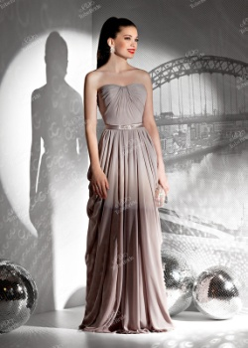 | http://www.tobebride.ru/catalog/3123/211099/?sphrase_id=238570 | 5,300р. | 4,500р. | 15% | 12,900р.
2 | BB260B | Вечернее платье | 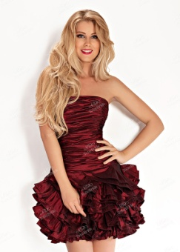 | http://www.tobebride.ru/catalog/3123/222648/?sphrase_id=238571 | 4,300р. | 3,500р. | 19% | 9,900р.
3 | BB263B | Вечернее платье | 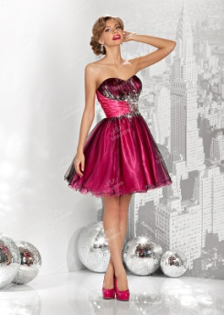 | http://www.tobebride.ru/catalog/3123/222649/?sphrase_id=238572 | 3,900р. | 3,300р. | 15% | 9,500р.
4 | C0013B | Вечернее платье | 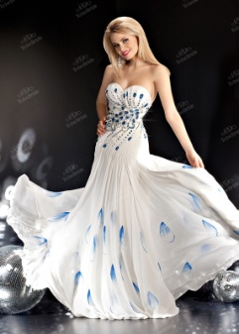 | http://www.tobebride.ru/catalog/3123/211156/?sphrase_id=238573 | 12,000р. | 9,600р. | 20% | 26,900р.
5 | C0021B | Вечернее платье | 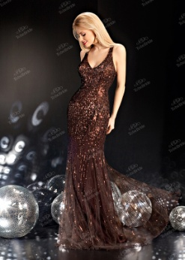 | http://www.tobebride.ru/catalog/3123/211163/?sphrase_id=238574 | 10,200р. | 7,900р. | 23% | 21,900р.
6 | C0230B | Вечернее платье |  | http://www.tobebride.ru/catalog/3123/211257/?sphrase_id=238575 | 10,500р. | 8,500р. | 19% | 23,900р.
7 | C0382B | Вечернее платье | 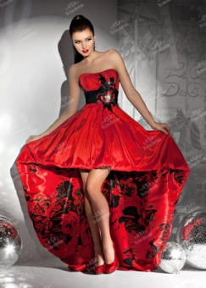 | http://www.tobebride.ru/catalog/3123/211308/?sphrase_id=238576 | 8,900р. | 6,900р. | 22% | 19,900р.
8 | CW015B | Вечернее платье | 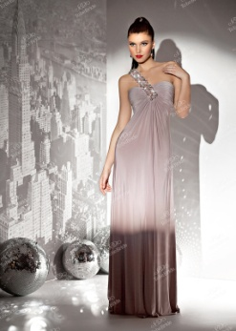 | http://www.tobebride.ru/catalog/3123/211324/?sphrase_id=238578 | 6,900р. | 5,500р. | 20% | 15,500р.
9 | CW040B | Вечернее платье |  | http://www.tobebride.ru/catalog/3123/222755/?sphrase_id=238580 | 3,900р. | 2,990р. | 23% | 8,500р.
10 | CW065B | Вечернее платье |  | http://www.tobebride.ru/catalog/3123/222761/?sphrase_id=238582 | 4,600р. | 3,700р. | 20% | 10,500р.
11 | CW071B | Вечернее платье |  | http://www.tobebride.ru/catalog/3123/222804/?sphrase_id=238585 | 5,800р. | 4,500р. | 22% | 12,500р.
12 | CW081B | Вечернее платье | 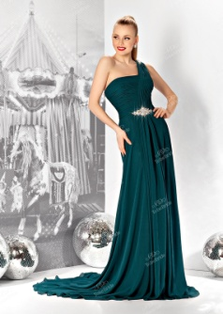 | http://www.tobebride.ru/catalog/3123/222985/?sphrase_id=238586 | 6,200р. | 5,300р. | 15% | 14,900р.
13 | CW089B | Вечернее платье | 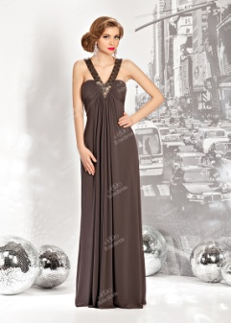 | http://www.tobebride.ru/catalog/3123/222806/?sphrase_id=238588 | 6,300р. | 5,300р. | 16% | 14,900р.
14 | KP0141B | Вечернее платье | 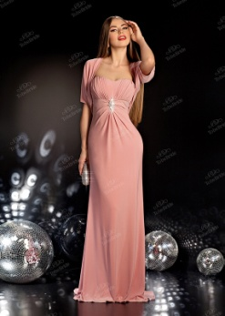 | http://www.tobebride.ru/catalog/3123/223003/?sphrase_id=238567 | 9,000р. | 6,900р. | 23% | 19,900р.
15 | MJ045B | Вечернее платье | 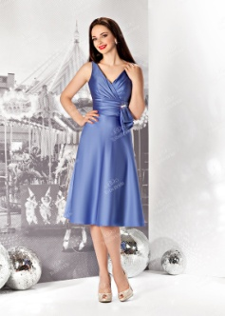 | http://www.tobebride.ru/catalog/3123/222925/?sphrase_id=238589 | 3,700р. | 2,900р. | 22% | 7,900р.
16 | ST050B | Вечернее платье | 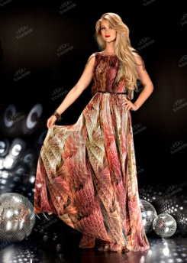 | http://www.tobebride.ru/catalog/3123/221963/?sphrase_id=238568 | 10,700р. | 7,900р. | 26% | 22,900р.
17 | U015B | Вечернее платье | 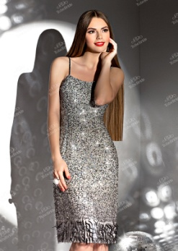 | http://www.tobebride.ru/catalog/3123/211573/?sphrase_id=238590 | 2,700р. | 2,100р. | 22% | 5,900р.

